Plan1
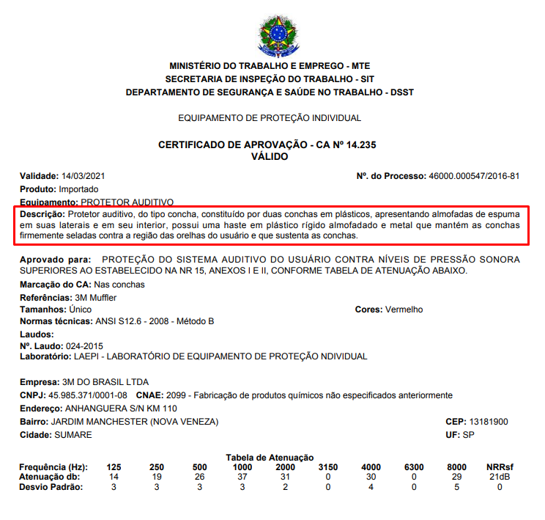
Registros do evento S-1065 - Tabela de Equipamentos de Proteção

1 | Informações de identificação do evento

 | S-1065 - Tabela de Equipamentos de Proteção

2 | Informações de identificação do empregador

 | CNPJ
 | ou
 | CPF

3 | Informações de identificação, validade das informações e descrição do equipamento de proteção - EP

 | Identificação do EP (Código atribuído)1 | Período de validade das informações2 (INÍCIO) | Período de validade das informações3 (FIM) | TIPO do equipamento de proteção – EP4 | Descrição do equipamento de proteção5 | C.A. do EPI6
 | 27128 | 2019/01 |  | 1 | Protetor auditivo, do tipo concha, constituído por duas conchas em plásticos... | 14235
 | 35699 | 2019/01 |  | 2 | Exaustor para gases e vapores

1 | Preencher com o código atribuído pela empresa ao Equipamento de Proteção (Máximo 30 dígitos)
2 | Deve ser uma data válida, igual ou posterior à data de início da obrigatoriedade dos eventos de Segurança e Saúde no Trabalho (SST) para o empregador no eSocial
3 | Preencher com o mês e ano de término da validade das informações, se houver
4 | Tipo do EP: 1 - Equipamento de Proteção Individual (EPI) 2 - Equipamento de Proteção Coletiva (EPC)
5 | Descrição do EP - até 999 dígitos
6 | C.A. do Equipamento de Proteção Individual - Se o TIPO de equipamento de proteção for EPC [2], não preencher o campo C.A.

